Sheet
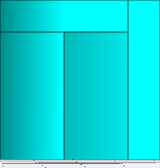
Коммерческое предложение № |  |  | 003732
 |  |  | дата: | 23.03.2019
 | 10мм Прозрачное зак..

наименование | К-во | ед.изм. | цена | сумма
Дверь цельно стеклянная двустворчатая | 1 | шт. | 12000 | 12000
 | 4 | м.кв.

 |  |  | Итого | 18765

Подпись заказчика ________________

